SP
"SUKSES UJIAN SEKOLAH DENGAN NILAI TERBAIK"

SURAT PESANAN

 | NAMA :
 | SEKOLAH :
 | NO TLP/HP :

No | JUDUL BUKU | PENGARANG | HARGA | EKS | JUMLAH (RP)
1 | SPM PLUS 2022 (MAT,IPA,BI,IPS, DAN PKN) | TIM ERLANGGA | 90,000
2 | X-PRESS : MATEMATIKA | GUNANTO | 54,000
3 | X-PRESS : BHS INDONESIA | INDRADI | 54,000
4 | X-PRESS : IPA | BAMBANG | 54,000
5 | X-PRESS : IPS | ASYARI | 54,000
6 | X-PRESS : PEND PANCASILA& KEWARGANEGARAAN | ASYARI | 54,000
7 | X-PRESS : SENI BUDAYA DAN PRAKARYA | ASYARI | 54,000
8 | X-PRESS : PENJASORKES | ASYARI | 54,000
TOTAL |  |  | 468,000
CATATAN :
 | * Dilampiri dg tanda tangan pemesan dan di stempel sekolah
 | * Dilampiri dg Fotocopi KTP
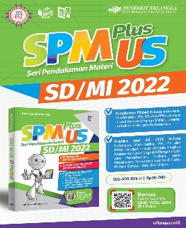
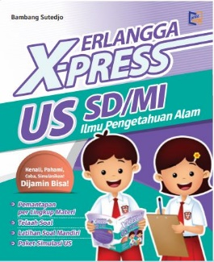
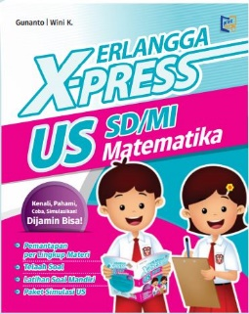
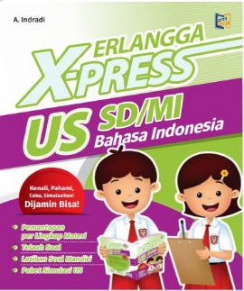
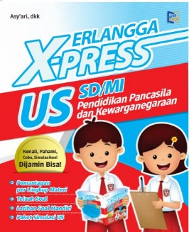

BEST SELLER
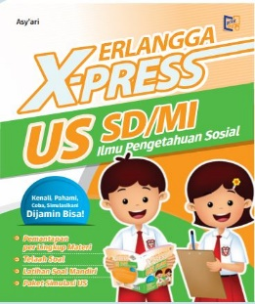
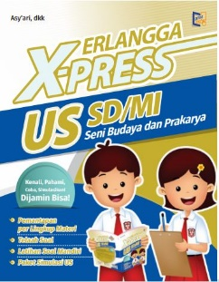
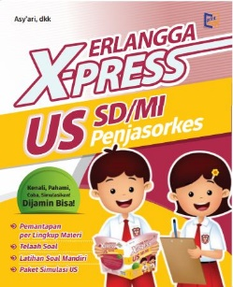
 |  |  |  | Blitar,
 |  |  |  | Pemesan,

Contact Person:
HP : 081 2177 36 636
'085 74881 3698
 |  |  |  | NIP.

